PC端首页报价
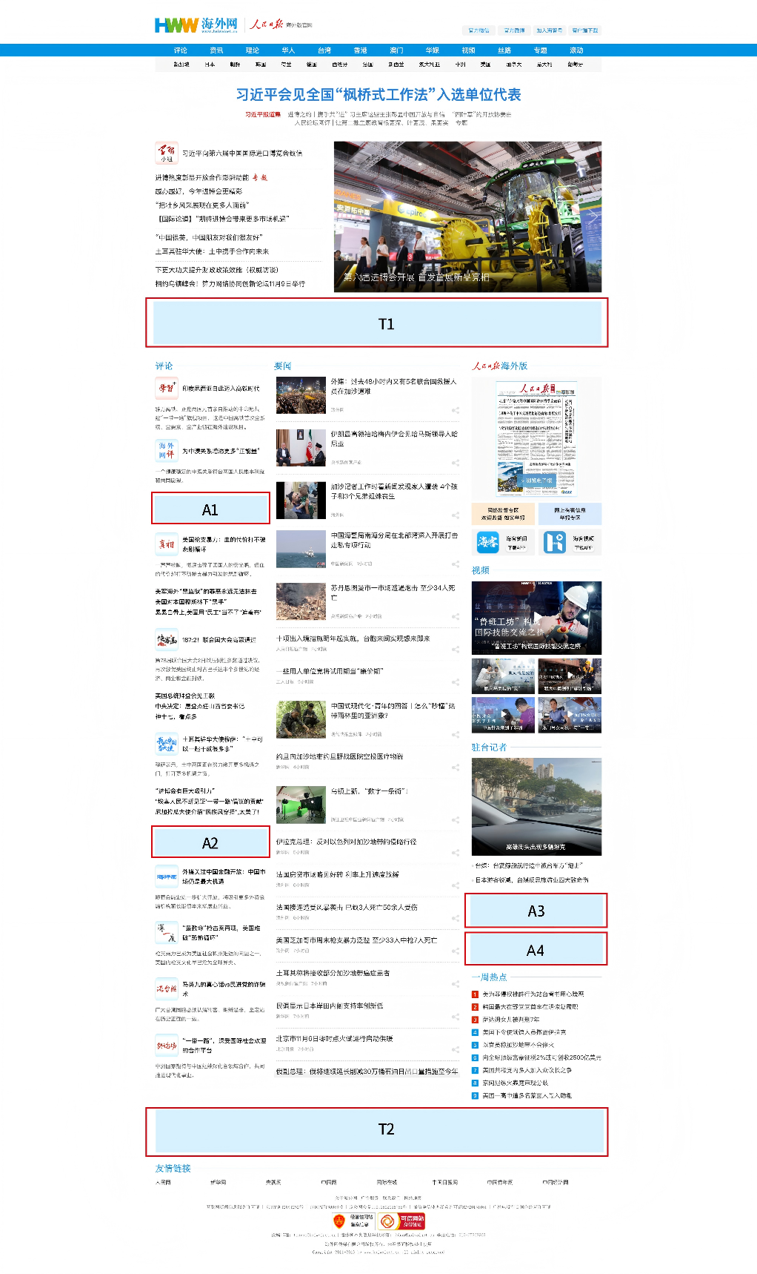
人民日报海外网首页广告报价单
报价单位：人民币

 | 广告形式 | 广告代码 | 广告名称 | 具体描述 | 广告尺寸与规格 | 刊例价格 | 单位

 | 通栏广告(Banner) | T1 | 通栏 | 首屏偏下位置 | 1200x100 Pixels；Swf,Gif,Jpg； | 20万 | 元/天
 |  | T2 | 底部通栏 | 底部合作伙伴上方 | 1200x100Pixels；Swf,Gif,Jpg； | 10万 | 元/天
 | 焦点图广告 | A1 | A1按钮 | 望海楼上方 | 300x70 Pixels；Swf,Gif,Jpg； | 3万 | 元/天
 |  | A2 | A2按钮 | 海评面上方 | 300x70 Pixels；Swf,Gif,Jpg； | 3万 | 元/天
 |  | A3 | A3按钮 | 一周热点上方 | 350x115Pixels；Swf,Gif,Jpg； | 4万 | 元/天
 |  | A4 | A4按钮 | 一周热点上方 | 350x115Pixels；Swf,Gif,Jpg； | 4万 | 元/天

内文页
人民日报海外网内文页广告报价单
报价单位：人民币
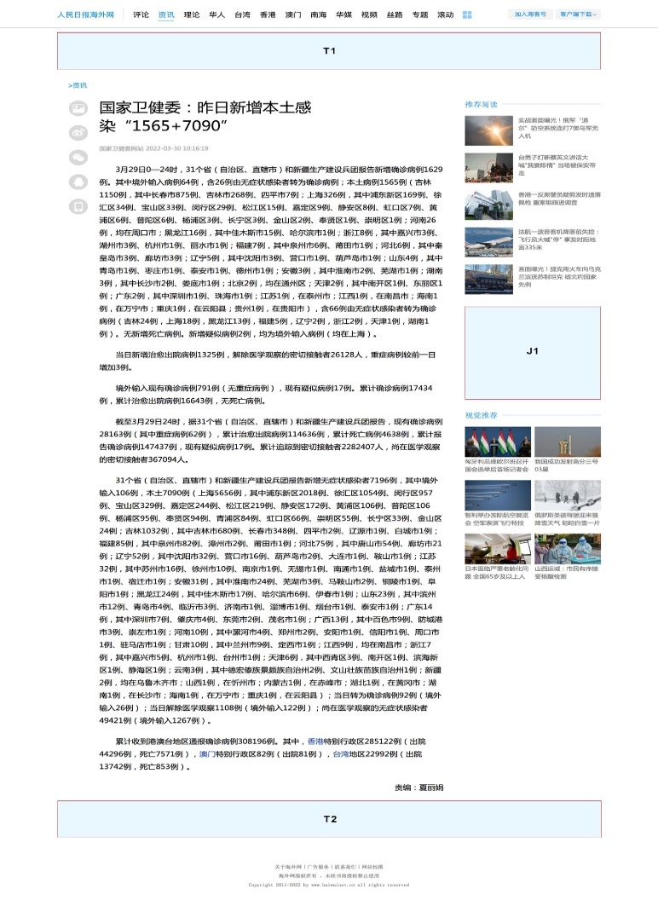
 | 广告形式 | 广告代码 | 广告名称 | 具体描述 | 广告尺寸与规格 | 刊例价格 | 单位

 | 通栏广告(Banner) | T1 | 顶部通栏 | 导航下方 | 1200x100 Pixels；Swf,Gif,Jpg； | 15万 | 元/天
 |  | T2 | 底部通栏 | 底部导航栏上方 | 1200x100Pixels；Swf,Gif,Jpg； | 6万 | 元/天
 | 焦点图广告 | J1 | J1焦点图 | 顶部通栏下方 | 300x250 Pixels；Swf,Gif,Jpg； | 18万 | 元/天

一类频道
人民日报海外网频道页广告报价单

报价单位：人民币
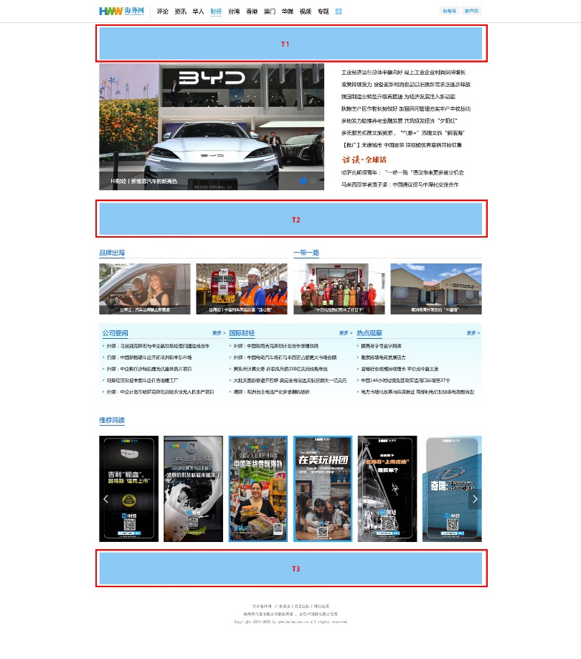
 | 广告形式 | 广告代码 | 广告名称 | 具体描述 | 广告尺寸与规格 | 刊例价格 | 单位

 | 通栏广告(Banner) | T1 | 顶部通栏 | 导航下方 | 1200x100 Pixels；Swf,Gif,Jpg； | 10万 | 元/天
 |  | T2 | T2 通栏 | 焦点图下方 | 1200x100 Pixels；Swf,Gif,Jpg； | 6万 | 元/天
 |  | T3 | 顶部通栏 | 推荐阅读下方 | 1200x100 Pixels；Swf,Gif,Jpg； | 4万 | 元/天

二类频道
人民日报海外网频道页广告报价单

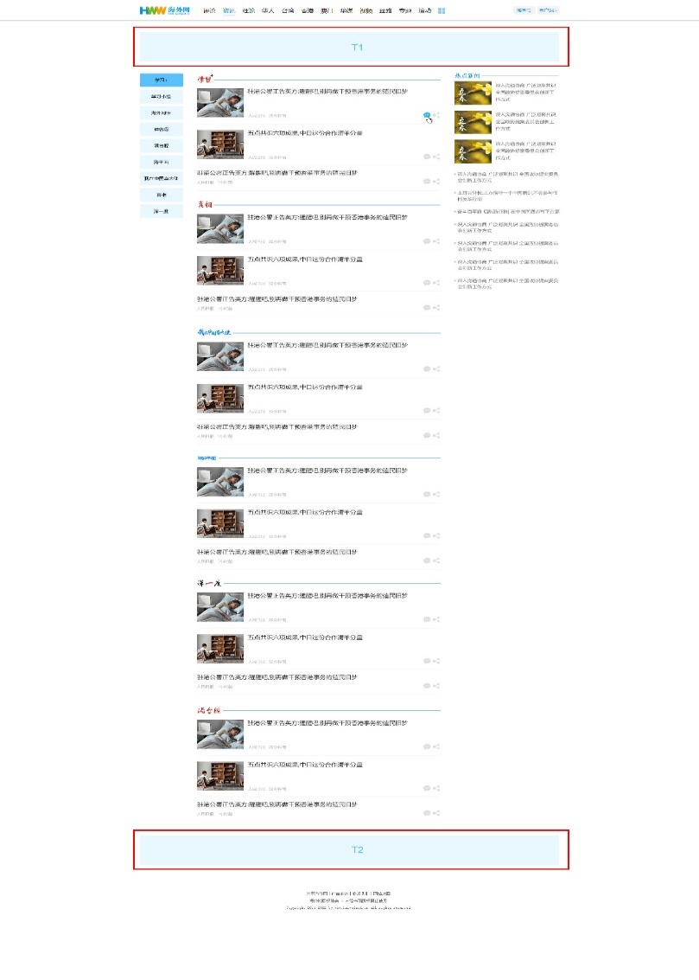
报价单位：人民币

 | 广告形式 | 广告代码 | 广告名称 | 具体描述 | 广告尺寸与规格 | 刊例价格 | 单位

 | 通栏广告(Banner) | T1 | 顶部通栏 | 导航下方 | 1200x100 Pixels；Swf,Gif,Jpg； | 7万 | 元/天
 |  | T2 | 底部通栏 | 底部导航栏上方 | 880*100 Pixels；Swf,Gif,Jpg； | 4万 | 元/天

WAP端
人民日报海外网WAP站广告报价单
资源分类 | 刊例价 | 形式 | 展示 | 规格尺寸
W首页焦点图 | 12万元/天 | 焦点图最后一帧 | 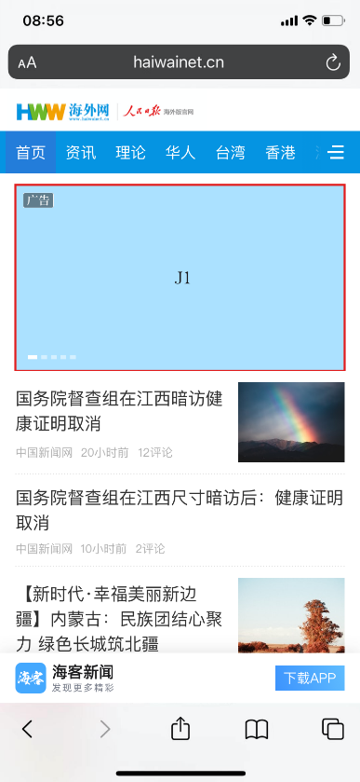 | 尺寸：900*506 K数：小于30K 格式：JPG 说明： 1、广告以滑动图片形式在指定频道首页焦点图进行展示； 2、点击广告可进入此品牌广告专区页面。

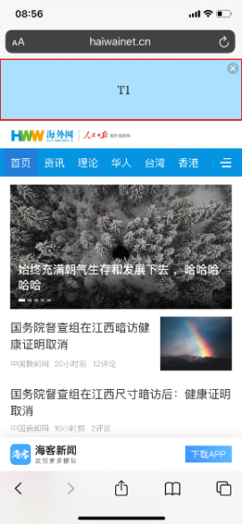
W首页顶部通栏 | 15万元/天 | 底部导航上方 |  | 尺寸：900*226 K数：小于30K 格式：JPG

